Zimmereinteilung
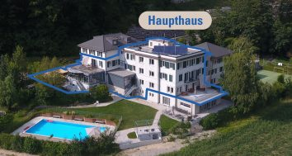
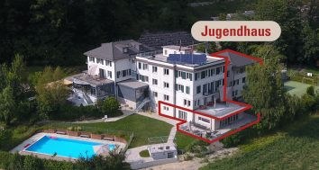
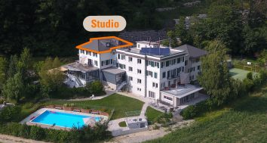


Zimmer | Doppelstockbett | Einzelbett | Sofa mit Ausziehbett | Mehrfachbett | Total Betten | Zimmerenteilung Ferienzentrum Waldegg
UG Haupthaus
Gastroküche, Abwaschküche, Garderobe/Schuhraum
EG Haupthaus
Gästebüro, Dorfplatz, Billardzimmer (23.4m²), Stübli (19.9m²), Gruppenraum 1 (16.5m²)
010 |  | 2 |  |  | 2 |  | mit WC/DU
EG+ Haupthaus
Speisesaal (118.2m², 110 Personen) Gruppenraum 2 (32.71m²), Abstellraum
1. Stock Haupthaus
Saal (146m², 100 Personen)
101 |  | 2 |  |  | 2
102 | 1 |  |  |  | 2
103 | 2 |  |  |  | 4
104 | 1 | 2 |  |  | 4
105 |  | 2 |  |  | 2
106 |  | 1 |  |  | 1
107 |  | 1 |  |  | 1
108 | 1 | 1 |  |  | 3
109 |  | 2 |  |  | 2
110 | 2 |  |  |  | 4
1. OG+ Haupthaus
Gruppenraum 3 (32m²)
111 |  | 2 |  |  | 2
112 | 1 | 1 |  |  | 3
113 | 2 |  |  |  | 4 |  | mit DU
114 | 2 |  |  |  | 4 |  | mit DU
Zimmer | Doppelstockbett | Einzelbett | Sofa mit Ausziehbett | Mehrfachbett | Total Betten | Zimmerenteilung Ferienzentrum Waldegg
2. Stock Haupthaus
201 |  | 2 |  |  | 2
202 | 1 |  |  |  | 2
203 | 2 |  |  |  | 4
204 | 1 | 2 |  |  | 4
205 |  | 2 |  |  | 2
206 |  | 1 |  |  | 1
207 |  | 1 |  |  | 1
208 | 1 | 1 |  |  | 3
209 | 1 |  |  |  | 2
210 | 2 |  |  |  | 4
Total | 20 | 25 | 0 | 0 | 65

3. Stock Studio
Studio |  | 2 | 1 |  | 4

UG Jugendhaus
Gastroküche, Speisesaal (45.6m², 38 Personen), Aufenthaltsraum (48m², 38 Personen)
EG Jugendhaus
001 |  | 2 |  |  | 2
002 |  |  |  | 8 | 8

003 | 1 |  |  |  | 2
004 |  |  |  | 8 | 8

005 |  |  |  | 8 | 8

006 | 1 |  |  |  | 2
007 |  |  |  | 8 | 8

1. Stock Jugendhaus
kleiner Saal (55.56m², 60 Personen)
Total | 2 | 2 | 0 | 32 | 38

